Таблица parawise
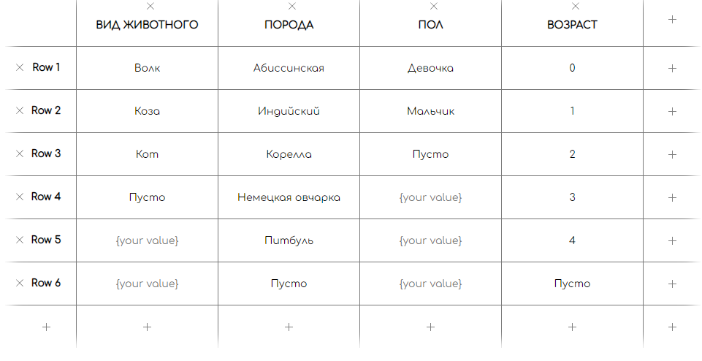
 | ВИД ЖИВОТНОГО | ПОРОДА | ПОЛ | ВОЗРАСТ
1 | Коза | Индийский | Пусто | 3
2 | Коза | Корелла | Девочка | 4
3 | Коза | Немецкая овчарка | Мальчик | Пусто
4 | Коза | Питбуль | Пусто | 0
5 | Коза | Пусто | Девочка | 1
6 | Коза | Абиссинская | Мальчик | 2
7 | Кот | Корелла | Мальчик | 0
8 | Кот | Немецкая овчарка | Пусто | 1
9 | Кот | Питбуль | Девочка | 2
10 | Кот | Пусто | Мальчик | 3
11 | Кот | Абиссинская | Пусто | 4
12 | Кот | Индийский | Девочка | Пусто
13 | Пусто | Немецкая овчарка | Девочка | 3
14 | Пусто | Питбуль | Мальчик | 4
15 | Пусто | Пусто | Пусто | Пусто
16 | Пусто | Абиссинская | Девочка | 0
17 | Пусто | Индийский | Мальчик | 1
18 | Пусто | Корелла | Пусто | 2
19 | Волк | Питбуль | Пусто | 0
20 | Волк | Пусто | Девочка | 1
21 | Волк | Абиссинская | Мальчик | 2
22 | Волк | Индийский | Пусто | 3
23 | Волк | Корелла | Девочка | 4
24 | Волк | Немецкая овчарка | Мальчик | Пусто
25 | Коза | Пусто | Мальчик | 3
26 | Коза | Абиссинская | Пусто | 4
27 | Коза | Индийский | Девочка | Пусто
28 | Коза | Корелла | Мальчик | 0
29 | Коза | Немецкая овчарка | Пусто | 1
30 | Коза | Питбуль | Девочка | 2

Баги
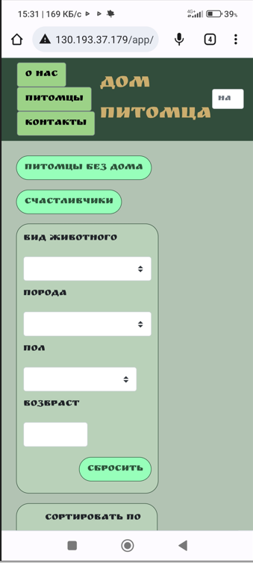
Номер | Название | Приоритет | Предусловия | Шаги | Результат | Окружение | Комментарий
FB-001 | Элементы страницы не сохраняют расположение при изменении параметра монитора. | Minor | Установлен параметр экрана 800 х 600 | 1) Перейти на страницу http://130.193.37.179/app/pets 2) Визуально проверить расположение элементов. | Результат: Элементы изменили свое расположение. Ожидаемый результат: Элементы страницы сохраняют свое положение как на скриншоте в требовании | ОС: WIndows 10 Версия 21H2 Браузер: Google Chrome Версия 106.0.5249.119 (Официальная сборка), (64 бит) | Ссылка на скриншот: https://prnt.sc/9FsPDwm0-_lF
FB-002 | В мобильной версии название поля "НАЙТИ ПИТОМЦА" сокращается до "НА" | Critical | 1) Включить телефон 2) В строке поисковика ввести адрес страницы http://130.193.37.179/app/pets | 1) Перейти на страницу http://130.193.37.179/app/pets 2) Визуально протестировать страницу на предмет искажений. | Результат: 1) Элементы изменили свое расположение 2) Наименование поля "НАЙТИ ПИТОМЦА" сократилось до двух букв НА Ожидаемый результат: Все названия полей отражаются полностью | Xiaomi POCO X3 Pro Версия MIUI Global 13.0.1
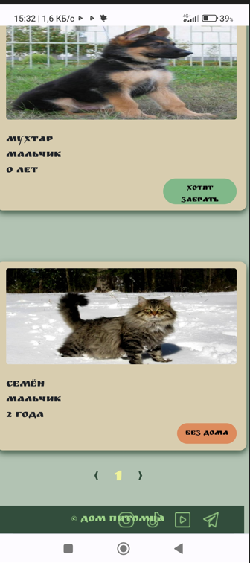
FB-003 | В мобильной версии фотографии питомцев растягиваются в ширину | Normal | 1) Включить телефон 2) В строке поисковика ввести адрес страницы http://130.193.37.179/app/pets | 1) Перейти на страницу http://130.193.37.179/app/pets 2) Прокрутить вниз до карточек питомцев 3) Визуально протестировать страницу на предмет искажений | Результат: 1) Элементы изменили свое расположение 2) Фотографии на главной странице на карточках питомцев растянулись по ширине Ожидаемый результат: Отображение фотографий в мобильной версии будет такое же как на скриншоте в требовании | Xiaomi POCO X3 Pro Версия MIUI Global 13.0.1
FB-004 | Кнопки перехода в мессенджеры и соцсети в футере не кликабельны | Critical | Открыта страница сайта http://130.193.37.179/app/pets | 1) Найти в футере кнопки инстаграм, тик-ток, ютуб, телеграмм 2) Нажать на каждую. | Результат: Ничего не происходит. Devtools также подтверждает, что нет никаких действий Ожидаемый результат: При нажатии на кнопку, отображающую тот или иной ресурс, осуществляется переход на этот ресурс | ОС: WIndows 10 Версия 21H2 Браузер: Google Chrome Версия 106.0.5249.119 (Официальная сборка), (64 бит)
FB-005 | В контенте "О НАС" в head указана информация только о собаках, а приют содержит и котов, и попугаев | Minor | Страница http://130.193.37.179/app/pets открыта в браузере | 1) Навести курсор на кнопку с надписью "О НАС" 2) Нажать на кнопку "О НАС" 3) Прочитать информацию о приюте | Результат: Сообщено о находящихся в приюте собаках Ожидаемый результат: Кроме собак должны быть упомянуты и другие животные, содержащиеся там | ОС: WIndows 10 Версия 21H2 Браузер: Google Chrome Версия 106.0.5249.119 (Официальная сборка), (64 бит)
FB-006 | При вводе в поле "НАЙТИ ПИТОМЦА" (head) некорректных данных, не выводится сообщение об ошибке | Minor | Открыта страница сайта http://130.193.37.179/app/pets | 1) Курсор в тестируемом поле. Нажать Enter ничего не заполняя 2) Нажать пробел один или несколько раз до слова-фильтра, которое будем искать находясь в поле, а затем нажать Enter 3) Посмотреть ограничение длины вводимой строки. Ввести 260 символов 4) Ввести цифры, спецсимволы в тестируемое поле, нажать Enter 5) Набрать отрицательные числа, нажать Enter | Результат: Поле позволяет ввести некорректные данные и сообщение об ошибке не появляется Ожидаемый результат: Выводится сообщение об ошибке, чтобы можно было понять в чем проблема, и можно было изменить данные | ОС: WIndows 10 Версия 21H2 Браузер: Google Chrome Версия 106.0.5249.119 (Официальная сборка), (64 бит)
FB-007 | Поиск по полю "НАЙТИ ПИТОМЦА" недоступен на страницах "О НАС", "КОНТАКТЫ" | Normal | Открыта по очереди страница сайта http://130.193.37.179/app/about http://130.193.37.179/app/contact | 1) В поле "НАЙТИ ПИТОМЦА" ввести любой вид животного, присутствующий в приюте | Результат: Ничего не происходит. Ожидаемый результат: Поле "Найти питомца содержится на всех страницах сайта, и осуществляет поиск питомцев по сайту | ОС: WIndows 10 Версия 21H2 Браузер: Google Chrome Версия 106.0.5249.119 (Официальная сборка), (64 бит)
FB-008 | При нажатии на кнопку "ПИТОМЦЫ БЕЗ ДОМА" (body) отражаются не все питомцы без дома | Critical | Открыта страница сайта http://130.193.37.179/app/pets | 1) Нажать кнопку "ПИТОМЦЫ БЕЗ ДОМА" | Результат: Отразился только один питомец со статусом "БЕЗ ДОМА" - попугай Ожидаемый результат: На странице должны быть показаны все питомцы без дома: попугай, кот | ОС: WIndows 10 Версия 21H2 Браузер: Google Chrome Версия 106.0.5249.119 (Официальная сборка), (64 бит)
FB-009 | При нажатии на кнопку "СЧАСТЛИВЧИКИ" (body) не отражаются питомцы, которых готовы приютить | Critical | Открыта главная страница. http://130.193.37.179/app/pets | 1) Нажать кнопку "СЧАСТЛИВЧИКИ" | Результат: Сообщение - приют пуст Ожидаемый результат: На странице показаны карточки питомцев, которых готовы забрать - карточка собаки | ОС: WIndows 10 Версия 21H2 Браузер: Google Chrome Версия 106.0.5249.119 (Официальная сборка), (64 бит) | Ссылка на скриншот: https://prnt.sc/vY8sTKRT6jPL
FB-010 | В поля ввода: «ВИД ЖИВОТНОГО», «ПОРОДА», «ПОЛ», нельзя ввести информацию о питомце | Minor | Открыта страница сайта http://130.193.37.179/app/pets | 1) Ввести в поле «ВИД ЖИВОТНОГО», «ПОРОДА», «ПОЛ» вид, породу, пол соответственно | Результат: Нет возможности что-то ввести. Нужно выбрать из того, что предлагает меню Ожидаемый результат: Согласно требованиям, в поля ввода: «ВИД ЖИВОТНОГО», «ПОРОДА», «ПОЛ», можно ввести информацию о питомце и получить отчет об имеющихся питомцах или о питомцах, которые получили приют | ОС: WIndows 10 Версия 21H2 Браузер: Google Chrome Версия 106.0.5249.119 (Официальная сборка), (64 бит)
FB-011 | Поле "ВИД ЖИВОТНОГО" в выпадающем меню содержит слова, не относящиеся к виду животного и не содержат нужные | Critical | Открыта страница сайта http://130.193.37.179/app/pets | 1) Нажать на кнопку выпадающего меню рядом с полем "ВИД ЖИВОТНОГО" 2) Визуально ознакомиться со списком меню | Результат: В меню "ВИД ЖИВОТНОГО" предлагается выбрать из "волк", "германская", "герой", "коза", "кот" Ожидаемый результат: Предложены виды животных, имеющихся в приюте - "кошка", "собака" "попугай" | ОС: WIndows 10 Версия 21H2 Браузер: Google Chrome Версия 106.0.5249.119 (Официальная сборка), (64 бит) | Ссылка на скриншот: https://prnt.sc/E1JooeoTtIAF
FB-012 | Поле "ПОЛ" в выпадающем меню содержит слова, не относящиеся к виду животного | Critical | Открыта страница сайта http://130.193.37.179/app/pets | 1) Нажать на кнопку выпадающего меню рядом с полем "ПОЛ" 2) Визуально ознакомиться со списком меню | Результат: В меню "ПОЛ" предлагается выбрать из "fem", "вилка", "девочка", "зеленый", "кабель", мальчик Ожидаемый результат: В выпадающем меню - "девочка", "мальчик" | ОС: WIndows 10 Версия 21H2 Браузер: Google Chrome Версия 106.0.5249.119 (Официальная сборка), (64 бит) | Ссылка на скриншот: https://prnt.sc/rqcliY0kioV6
FB-013 | При вводе в поле "ВОЗРАСТ" (body) некорректных данных, не выводится сообщение об ошибке | Minor | Открыта страница сайта http://130.193.37.179/app/pets | 1) Курсор в тестируемом поле. Ввести буквы, нажать Enter 2) Ввести дроби десятичные, нажать Enter 3) Ввести обыкновенные дроби, нажать Enter. 4) Ввести спецсимволы, нажать Enter 5) Ввести отрицательные числа, нажать Enter 6) Посмотреть ограничение длины вводимой строки. Ввести 260 символов | Результат: 1) Ввести буквы нельзя. Сообщение об ошибке не выводит 2) Десятичные дроби позволяет ввести. Сообщение об ошибке не выводит 3) Обыкновенные дроби не вводятся. Сообщение об ошибке не выводится 4) Спецсимволы не ввести. Сообщение об ошибке не выводится. 5) Отрицательные числа вводятся. Сообщение об ошибке не поступает. 6) Длина строки не ограничена. Ожидаемый результат: Натуральные числа до 300 и ноль могут вводится в поле "ВОЗРАСТ". При вводе некорректных данных выводится сообщение об ошибке. | ОС: WIndows 10 Версия 21H2 Браузер: Google Chrome Версия 106.0.5249.119 (Официальная сборка), (64 бит)
FB-014 | Нажатие кнопки "ХОТЯТ ЗАБРАТЬ" на карточке питомца на главной странице не вызывает никаких действий | Normal | Открыта в браузере страница http://130.193.37.179/app/pets | 1) На главной странице найти питомца со статусом "ХОТЯТ ЗАБРАТЬ" 2) Нажать на кнопку "ХОТЯТ ЗАБРАТЬ" | Результат: Ничего не происходит Ожидаемый результат: Переход на карточку питомца | ОС: WIndows 10 Версия 21H2 Браузер: Google Chrome Версия 106.0.5249.119 (Официальная сборка), (64 бит)
FB-015 | В анкете "ПРИЮТИТЬ ПИТОМЦА", которая открывается при нажатии на кнопку "БЕЗ ДОМА" некорректно отображены названия полей. Слева у пяти полей стоит "field.name" | Critical | Открыта в браузере страница http://130.193.37.179/app/pets | 1) На главной странице найти питомца со статусом "БЕЗ ДОМА" 2) Нажать на кнопку "БЕЗ ДОМА" 3) Визуально проверить контент открывшейся анкеты "ПРИЮТИТЬ ПИТОМЦА" | Результат: 1) Отражены все необходимые поля. 2) Слева у пяти полей стоит "field.name" Ожидаемый результат: 1) Отражены все необходимые поля 2) Поля корректно подписаны | ОС: WIndows 10 Версия 21H2 Браузер: Google Chrome Версия 106.0.5249.119 (Официальная сборка), (64 бит) | Ссылка на скриншот: https://prnt.sc/vZ1Pu2SxCE3g
FB-016 | В полях анкеты "ПРИЮТИТЬ ПИТОМЦА" при введении некорректных данных, не выводится сообщение об ошибке | Minor | Открыта в браузере страница http://130.193.37.179/app/pets | 1) На главной странице найти питомца со статусом "БЕЗ ДОМА" 2) Нажать на кнопку "БЕЗ ДОМА" 3) В полях открывшейся анкеты ввести любые некорректные данные | Результат: Поля анкеты позволяют ввести любые некорректные данные. Сведения об ошибках появляются лишь при нажатии на кнопку "ДА". Ожидаемый результат. После введения некорректных данных. После нажатия на Enter. Появляется сообщение об ошибке. | ОС: WIndows 10 Версия 21H2 Браузер: Google Chrome Версия 106.0.5249.119 (Официальная сборка), (64 бит)
FB-017 | При правильно заполненных полях анкеты "ПРИЮТИТЬ ПИТОМЦА" нажав на кнопку "ДА", не происходит закрытие анкеты и смена статуса питомца | Blocker | Открыта в браузере страница http://130.193.37.179/app/pets | 1) На главной странице найти питомца со статусом "БЕЗ ДОМА" 2) Нажать на кнопку "БЕЗ ДОМА" 3) Корректно заполнить все поля анкеты 4) Нажать внизу анкеты кнопку "ДА" | Результат: 1) Появились галочки, подтверждающие что все заполнено верно 2) Больше ничего не происходит Ожидаемый результат: 1) Анкета закрылась 2) Статус питомца сменился с "БЕЗ ДОМА" на "ХОТЯТ ЗАБРАТЬ" | ОС: WIndows 10 Версия 21H2 Браузер: Google Chrome Версия 106.0.5249.119 (Официальная сборка), (64 бит)
* Если не открываются ссылки на скриншот, включите, пожалуйста, VPN

